Dashboard
 | 51%
 | 49%
Прогноз трудоустройства выпускников 2022 года
Достижение показателя мониторинга эффективности
51%

Всего выпускников (человек)
Всего выпускников (человек)


334
100%
Всего выпускников (человек)

155
46%
Трудоустроены
чел.
22
7%
Продолжат обучение
чел.

334
334

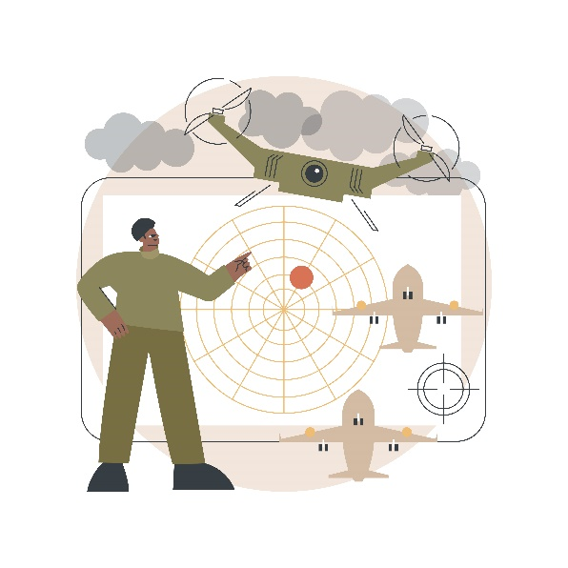
10
3%
Пройдут службу в армии
чел.

6
2%
Находятся в отпуске по уходу за ребенком
чел.

141
42%
Не определились
чел.

DataPilot_table
Тема | Трудоустройство выпускников
Способ | Сводные таблицы и срезы
Макет | Утром деньги, вечером стулья

Сбор данных | Лист Data

Цветовая палитра | R | G | B
 | 139 | 134 | 92
 | 215 | 116 | 87
 | 53 | 60 | 66
 | 238 | 188 | 115
 | 243 | 230 | 221

1 | Сумма по полю работать, уже трудоустроен | Сумма по полю Поле1
 | 155 | 46%

2 | Сумма по полю продолжить обучение | Сумма по полю Поле2
 | 22 | 7%

3 | Сумма по полю пройти службу в армии | Сумма по полю Поле3
 | 10 | 3%

4 | Сумма по полю уйти в отпуск по уходу за ребенком | Сумма по полю Поле4
 | 6 | 2%

5 | Сумма по полю работать, нахожусь в поиске работы | Сумма по полю Поле5
 | 141 | 42%

6 | Сумма по полю Число выпускников | Сумма по полю Поле6
 | 334 | 100%

 | Достижения показателя мониторинга эффективности |  | Остаток
7 | 171 | 51% | 49%

